상품제안서
4in1 도난방지 멀티케이블 일체형 충전기 | 상품코드: S02188

 |  |  |  |  |  |  | 02-713-8555 | www.synergygift.co.kr
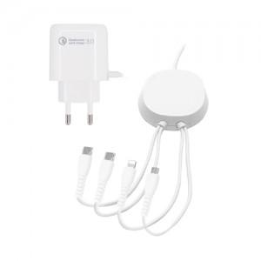

【상세/제작정보】 | 컬러 인쇄 가능 인쇄비용은 별도 문의 부탁 드리겠습니다.

【인쇄/포장옵션】 | 레이저 / 포장지포장

【공급단가】 | 수량 | 30~ | 100~ | 500~ | 1,000~ | 3,000~
*VAT별도 | 단가 | 10,300원 | 9,750원 | 9,100원 | 8,950원 | 8,800원

【상품 URL】 | https://www.synergygift.co.kr:443/src/goods_detail.php?gdno=11709

